Jahr
Arbeitmarkt und Bildung in Wien
 | 2025

Arbeitsmarktdaten im Kontext von Bildungsabschlüssen:
Das mit Abstand höchste Arbeitslosigkeitsrisiko haben Personen, die keinen über die Pflichtschule hinausgehenden Bildungsabschluss vorweisen können.

Wichtige Arbeitsmarktdaten auf einen Blick

 |  |  | Veränd. zum Vorjahr
 | Bestand/Quote |  | absolut | in%

Arbeitslose Personen | 125,525 |  | 7,214 | 6.1%
Frauen | 54,343 |  | 4,740 | 9.6%
Männer | 71,182 |  | 2,474 | 3.6%
Unselbständig Beschäftigte | 933,430 |  | 9,841 | 1.1%
Frauen | 454,796 |  | 6,194 | 1.4%
Männer | 478,633 |  | 3,647 | 0.8%
Arbeitslosenquote - nationale Berechnung | 11.9% |  | 0.5% | -Punkte
Frauen | 10.7% |  | 0.7% | -Punkte
Männer | 12.9% |  | 0.3% | -Punkte

 | arbeitslose Personen |  | offene Stellen

 | Bestand | Anteil | Bestand | Anteil

Gesamt | 125,525 | 100% | 13,884 | 100%
maximal Pflichtschule | 58,376 | 46.5% | 5,367 | 38.7% | 46,5%
Lehre | 23,249 | 18.5% | 4,049 | 29.2% | 18,5%
Mittlere technisch-gewerbliche Schule | 739 | 0.6% | 39 | 0.3% | 65,0%
Mittlere kaufmännische Schule | 2,119 | 1.7% | 38 | 0.3% | 29,2%
sonstige mittlere Schule | 2,610 | 2.1% | 465 | 3.3%
Allgemeinbildende höhere Schule | 11,702 | 9.3% | 49 | 0.4%
Höhere technisch-gewerbliche Schule | 2,537 | 2.0% | 591 | 4.3%
Höhere kaufmännische Schule | 2,129 | 1.7% | 230 | 1.7%
sonstige höhere Schule | 3,479 | 2.8% | 1,898 | 13.7%
Akademie | 376 | 0.3% | 63 | 0.5%
Fachhochschule | 1,779 | 1.4% | 542 | 3.9%
Universität, Hochschule, Pädagogische Hochschule | 16,135 | 12.9% | 557 | 4.0%

46,5% der arbeitslosen Personen hat lediglich Pflichtschulausbildung, 18,5% verfügen über einen Lehrabschluss; in Summe weisen 65,0% aller arbeitslosen Personen maximal Lehrausbildung auf. Personen mit Lehrabschluss sind allerdings im Vorteil: 29,2% der (sofort verfügbaren) offenen Stellen verlangt diese Qualifikation.

Bestand arbeitsloser Personen nach Ausbildung und Geschlecht

 | Frauen N = 54.343 | Männer N = 71.182
Pflichtschule | 44.3% | 48.2%
Lehre | 14.9% | 21.3%
BMS | 5.0% | 3.8%
AHS | 10.0% | 8.8%
BHS | 6.8% | 6.2%
Uni, FH, Akademie | 18.6% | 11.5%

 |  |  |  |  | 48,2%
 |  |  |  |  | 44,3%
 |  |  |  |  | 14,9%
 |  |  |  |  | 21,3%

Bei der differenzierten Betrachtung arbeitsloser Personen nach Geschlecht zeigt sich ein geringer Unterschied beim Anteil von Personen mit Pflichtschulausbildung (Männer: 48,2%, Frauen: 44,3%), deutlicher ist der Unterschied jedoch beim Anteil von Personen mit Lehrabschluss: 14,9% der arbeitslosen Frauen, aber 21,3% der arbeitslosen Männer haben eine Lehrausbildung absolviert.

Arbeitslosenquote1 nach Ausbildung

 | 2025 | 2024 | ALQ-Gesamt | ALQ-Gesamt
Pflichtschulausbildung | 31.3% | 31.4% | 11.9% | 11.4%
Lehrausbildung | 11.8% | 11.5% | 11.9% | 11.4%
BMS | 7.0% | 7.3% | 11.9% | 11.4%
AHS | 9.5% | 8.8% | 11.9% | 11.4%
BHS | 7.1% | 6.6% | 11.9% | 11.4%
Akadem. Ausbildung, FH | 5.1% | 4.3% | 11.9% | 11.4%

Arbeitslosenquote1 nach Ausbildung im Zeitverlauf

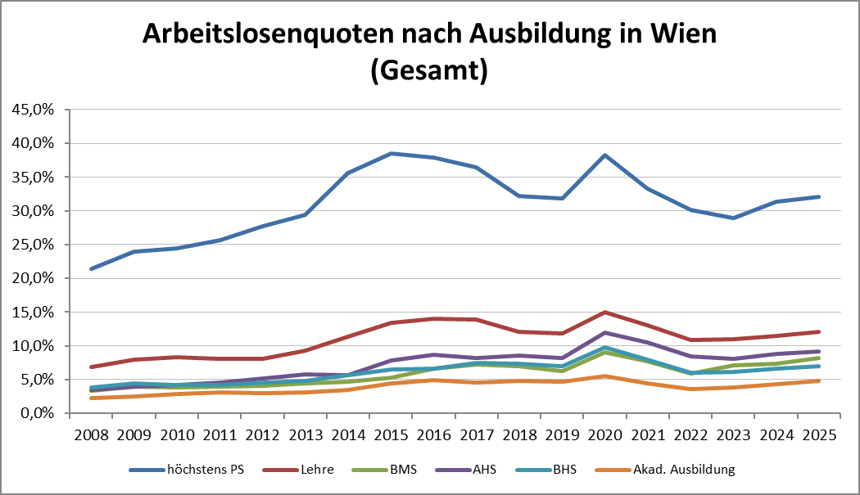

1 Vorgemerkte Arbeitslose einer Bildungsebene bezogen auf das Arbeitskräftepotential (Arbeitslose + unselbstständig Beschäftigte des Jahres) derselben Bildungsebene; die Gliederung der Beschäftigtenbasis nach Bildungsabschluss wurde nach Ergebnissen der Arbeitskräfteerhebung (unselbeständig Erwerbstätige nach LFK) errechnet

verwendete Abkürzungen:
AHS: Allgemeinbildende höhere Schule
BHS: Berufsbildende höhere Schule (Höhere technisch-gewerbliche Schule, Höhere kaufmännische Schule, Sonstige höhere Schule)
BMS: Berufsbildende mittlere Schule (Mittlere technisch-gewerbliche Schule, Mittlere kaufmännische Schule, Sonstige mittlere Schule)

